Worksheet
 |  |  |  |  | 8 (812) 565 05 34 |  |  | sales@miniworks.ru
 |  |  |  |  | Чита |  |  | отдел продаж
 |  |  | Адрес |  |  |  |  | Режим работы
 |  |  | Санкт-Петербург, улица Маршала Новикова, 28Е |  |  |  |  | Пн – Пт: с 8:00 до 18:00
15ДУЧК
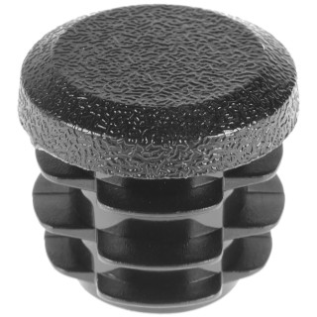 |  | 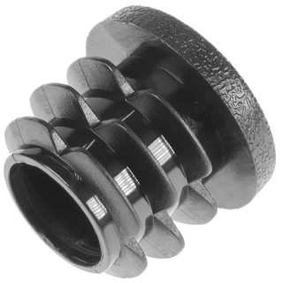 |  | 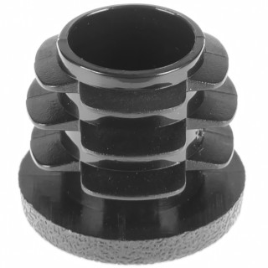 |  | 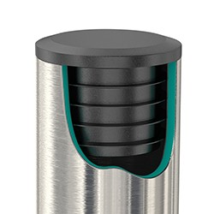
Артикул |  | Цвет |  | от 10000 | от 5000 | от 1000 | от 500 | от 100 | розница | Наличие на 05.08.2026
15ДУЧК |  | черный |  | 2.30р. | 2.50р. | 2.80р. | 3.40р. | 4.20р. | 5.00р. | 93703
15ДУБК |  | белый |  | 2.76р. | 3.00р. | 3.36р. | 4.08р. | 5.04р. | 6.00р. | 39245
15ДУСК |  | серый |  | 2.76р. | 3.00р. | 3.36р. | 4.08р. | 5.04р. | 6.00р. | 42696
15ДУКК |  | красный |  | 2.76р. | 3.00р. | 3.36р. | 4.08р. | 5.04р. | 6.00р. | 30888
15ДУЖК |  | желтый |  | 2.76р. | 3.00р. | 3.36р. | 4.08р. | 5.04р. | 6.00р. | —
15ДУЗК |  | зеленый |  | 2.76р. | 3.00р. | 3.36р. | 4.08р. | 5.04р. | 6.00р. | —
15ДУСНК |  | синий |  | 2.76р. | 3.00р. | 3.36р. | 4.08р. | 5.04р. | 6.00р. | 41642
15ДУКЧК |  | коричневый |  | 2.76р. | 3.00р. | 3.36р. | 4.08р. | 5.04р. | 6.00р. | —
15ДУГК |  | голубой |  | 2.76р. | 3.00р. | 3.36р. | 4.08р. | 5.04р. | 6.00р. | —
15ДУОК |  | оранжевый |  | 2.76р. | 3.00р. | 3.36р. | 4.08р. | 5.04р. | 6.00р. | —
15ДУСЛК |  | салатовый |  | 2.76р. | 3.00р. | 3.36р. | 4.08р. | 5.04р. | 6.00р. | —
15ДУРК |  | розовый |  | 2.76р. | 3.00р. | 3.36р. | 4.08р. | 5.04р. | 6.00р. | —
15ДУФК |  | фиолетовый |  | 2.76р. | 3.00р. | 3.36р. | 4.08р. | 5.04р. | 6.00р. | —
 | Все цены указаны в рублях и включают в себя НДС. Все цены указаны при условии 100% предоплаты и действительны в течение 5 дней. Все цены указаны при условии самовывоза продукции со склада в г. Чита (для иногородних клиентов доставка до склада ТК в г. Чита бесплатна). Все цены указаны за стандартный цвет для каждого вида изделия (изменение цвета на любой из предлагаемой палитры +20% к стоимости, изменение цвета на любой по системе RAL +50% к стоимости). О возможных сроках поставки заказного товара, необходимо уточнять заранее

